建築工事届
規則別記第四十号様式（第八条関係）
建築基準法第１５条第１項の規定による

建 築 工 事 届

(第一面）

 |  |  |  |  |  |  |  |  |  |  |  |  |  |  |  |  |  |  |  |  |  |  |  |  | 令和 |  |  | 年 |  | 月 |  |  |  | 日
 |  |  |  |  |  |  |  | 知事様

建築主
氏 名
郵便番号
住 所
電話番号

工事施工者（設計者又は代理者）
氏 名
営業所名（建築士事務所名）

郵便番号
所在地
電話番号

工事監理者
氏 名
営業所名（建築士事務所名）

郵便番号
所在地
電話番号

建築確認
確認済証番号 |  |  |  |  |  |  |  |  |  | 第 |  |  |  |  |  |  |  |  |  |  |  |  |  |  | 号
確認済証交付年月日 |  |  |  |  |  |  |  |  |  | 令和 |  |  |  |  | 年 |  |  |  |  |  | 月 |  |  |  | 日
確認済証交付者 |  |  |  |  |  |  |  |  |  | 株式会社 J建築検査センター 代表取締役 丹野 智幸

除却工事施工者
氏 名
営業所名
郵便番号
所在地
電話番号

※受付経由機関記載欄

（第二面）

【１．着工及び工事完了の予定期日】
【イ．着工予定期日】 |  |  |  |  |  |  | 令和 |  |  |  |  | 年 |  |  | 月 |  |  |  |  | 日
【ロ．工事完了予定期日】 |  |  |  |  |  |  | 令和 |  |  |  |  | 年 |  |  | 月 |  |  |  |  | 日

【２．建築主】
【イ．建築主の種別】 |  |  |  | (1)国 |  |  |  |  |  |  | (2)都道府県 |  |  |  |  |  |  |  |  |  |  | (3)市区町村
 |  |  |  | (4)会社 |  |  |  |  |  |  | (5)会社でない団体 |  |  |  |  |  |  |  |  |  |  | (6)個人

【ロ．資本の額又は出資の総額】 |  |  |  |  |  |  |  | (1)1,000万円以下 |  |  |  |  |  |  |  |  |  |  |  |  |  | (2)1,000万円超～3,000万円以下
 |  |  |  |  |  |  |  | (3)3,000万円超～1億円以下 |  |  |  |  |  |  |  |  |  |  |  |  |  | (4)1億円超～10億円以下
 |  |  |  |  |  |  |  | (5)10億円超
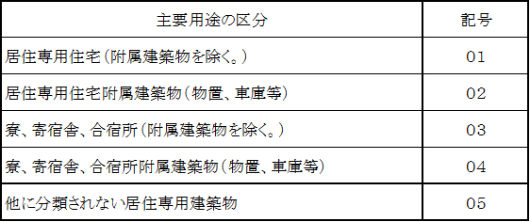
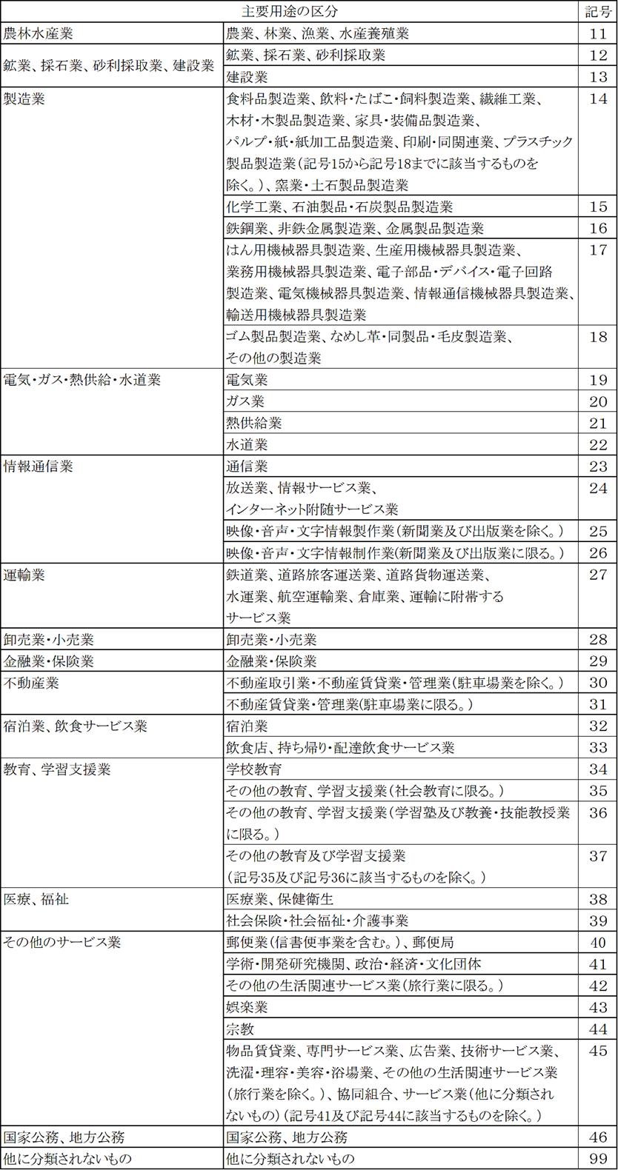

【３．敷地の位置】
【イ．地名地番】
【ロ．都市計画】 |  |  |  | (1) 市街化区域 |  |  |  |  |  |  |  |  | (2) 市街化調整区域 |  |  |  |  |  |  |  |  |  |  | (3) 区域区分非設定都市計画区域
（４） 準都市計画区域 （５） 都市計画区域及び準都市計画区域外 |  |  |  | (4) 準都市計画区域 |  |  |  |  |  |  |  |  |  | (5) 都市計画区域及び準都市計画区域外

【４．工事種別】 （１） 新築 （２） 増築 （３）改築 （４）移転 |  | (1) 新築 |  |  |  |  |  |  | (2) 増築 |  |  |  |  |  |  | (3) 改築 |  |  |  |  |  |  | (4) 移転

【５．主要用途】 （１）居住専用建築物 |  | (1) 居住専用建築物 |  |  |  |  |  |  |  |  |  |  |  |  | ( |  |  |  |  | )
（２）居住産業併用建築物 |  | (2) 居住産業併用建築物 |  |  |  |  |  |  |  |  |  |  |  |  | ( |  |  |  |  | )
（３）産業専用建築物 |  | (3) 産業専用建築物 |  |  |  |  |  |  |  |  |  |  |  |  | ( |  |  |  |  | )

【６．一の建築物ごとの内容】
【イ．番号】 |  |  |  |  | ( |  |  |  |  | ) |  |  |  |  |  |  | ( |  |  |  |  | ) |  |  |  |  |  | ( |  |  | )

【ロ．用途】 |  |  | (1) |  | 事務所等 |  |  |  |  |  |  |  |  |  | (1) |  | 事務所等 |  |  |  |  |  |  |  |  |  | (1) | 事務所等
 |  |  | (2) |  | 物品販売業を |  |  |  |  |  |  |  |  |  | (2) |  | 物品販売業を |  |  |  |  |  |  |  |  |  | (2) | 物品販売業を
 |  |  |  |  | 営む店舗等 |  |  |  |  |  |  |  |  |  |  |  | 営む店舗等 |  |  |  |  |  |  |  |  |  |  | 営む店舗等
 |  |  | (3) |  | 工場、作業場 |  |  |  |  |  |  |  |  |  | (3) |  | 工場、作業場 |  |  |  |  |  |  |  |  |  | (3) | 工場、作業場
 |  |  | (4) |  | 倉庫 |  |  |  |  |  |  |  |  |  | (4) |  | 倉庫 |  |  |  |  |  |  |  |  |  | (4) | 倉庫
 |  |  | (5) |  | 学校 |  |  |  |  |  |  |  |  |  | (5) |  | 学校 |  |  |  |  |  |  |  |  |  | (5) | 学校
 |  |  | (6) |  | 病院、診療所 |  |  |  |  |  |  |  |  |  | (6) |  | 病院、診療所 |  |  |  |  |  |  |  |  |  | (6) | 病院、診療所
 |  |  | (9) |  | その他 |  |  |  |  |  |  |  |  |  | (9) |  | その他 |  |  |  |  |  |  |  |  |  | (9) | その他
 |  |  | 多用途 |  |  |  |  |  |  |  |  |  |  |  | 多用途 |  |  |  |  |  |  |  |  |  |  |  | 多用途
【ハ．工事部分の構造】
 |  |  | (1) |  | 木造 |  |  |  |  |  |  |  |  |  | (1) |  | 木造 |  |  |  |  |  |  |  |  |  | (1) | 木造
 |  |  | (2) |  | 鉄骨鉄筋ｺﾝｸﾘｰﾄ造 |  |  |  |  |  |  |  |  |  | (2) |  | 鉄骨鉄筋ｺﾝｸﾘｰﾄ造 |  |  |  |  |  |  |  |  |  | (2) | 鉄骨鉄筋ｺﾝｸﾘｰﾄ造
 |  |  | (3) |  | 鉄筋ｺﾝｸﾘｰﾄ造 |  |  |  |  |  |  |  |  |  | (3) |  | 鉄筋ｺﾝｸﾘｰﾄ造 |  |  |  |  |  |  |  |  |  | (3) | 鉄筋ｺﾝｸﾘｰﾄ造
 |  |  | (4) |  | 鉄骨造 |  |  |  |  |  |  |  |  |  | (4) |  | 鉄骨造 |  |  |  |  |  |  |  |  |  | (4) | 鉄骨造
 |  |  | (5) |  | ｺﾝｸﾘｰﾄﾌﾞﾛｯｸ造 |  |  |  |  |  |  |  |  |  | (5) |  | ｺﾝｸﾘｰﾄﾌﾞﾛｯｸ造 |  |  |  |  |  |  |  |  |  | (5) | ｺﾝｸﾘｰﾄﾌﾞﾛｯｸ造
 |  |  | (6) |  | その他 |  |  |  |  |  |  |  |  |  | (6) |  | その他 |  |  |  |  |  |  |  |  |  | (6) | その他

【ニ．工事の予定期間】 |  |  |  |  | ( |  |  |  |  |  | 月間) |  |  |  |  |  | ( |  |  |  |  |  | 月間) |  |  |  |  | ( |  |  |  | 月間)
【ホ．工事部分の床面積の合計】
 |  |  |  |  | ( |  |  |  |  |  |  | ㎡) |  |  |  |  | ( |  |  |  |  |  |  | ㎡) |  |  |  | ( |  |  |  |  | ㎡)
【ヘ．建築工事費予定額】
 |  |  |  |  | ( |  |  |  |  |  | 万円) |  |  |  |  |  | ( |  |  |  |  |  | 万円) |  |  |  |  | ( |  |  |  | 万円)
【ト．新築工事の場合における地上の階数】
 |  |  |  |  | ( |  |  |  |  |  | 階 ) |  |  |  |  |  | ( |  |  |  |  |  | 階 ) |  |  |  |  | ( |  |  |  | 階 )
【チ．新築工事の場合における地下の階数】
 |  |  |  |  | ( |  |  |  |  |  | 階 ) |  |  |  |  |  | ( |  |  |  |  |  | 階 ) |  |  |  |  | ( |  |  |  | 階 )

【７．新築工事の場合における敷地面積】 |  |  |  |  |  |  |  |  |  |  |  |  |  |  |  |  |  |  |  |  |  |  |  |  |  | ㎡

（第三面）

【１．住宅部分の概要】
【イ．番号】
【ロ．新設又はその他の別】 |  |  |  |  |  | (1)新設 |  |  |  |  | ( |  | 新築 |  |  |  |  |  | 増築 |  |  |  |  | 改築)
 |  |  |  |  |  | (2)その他 |  |  |  |  | ( |  |  |  |  |  |  |  | 増築 |  |  |  |  | 改築)

【ハ．新設住宅の資金】 |  |  |  |  | (1) 民間資金住宅 |  |  |  |  |  |  |  |  |  |  | (2) 公営住宅 |  |  |  |  |  |  |  |  |  | (3) 住宅金融支援機構住宅
 |  |  |  |  | (4) 都市再生機構住宅 |  |  |  |  |  |  |  |  |  |  |  |  |  | (5) その他

【二．住宅の建築工法】 |  |  |  |  | (1) 在来工法 |  |  |  |  |  |  |  | (2) プレハブ工法 |  |  |  |  |  |  |  |  |  | (3) 枠組壁工法

【ホ．住宅の種類】 |  |  |  |  | (1) 専用住宅 |  |  |  |  |  |  |  | (2) 併用住宅 |  |  |  |  |  |  |  |  |  | (3) その他の住宅

【へ．住宅の建て方】 |  |  |  |  | (1) 一戸建住宅 |  |  |  |  |  |  |  | (2) 長屋建住宅 |  |  |  |  |  |  |  |  |  | (3) 共同住宅

【ト．利用関係】 |  |  |  |  | (1) 持家 |  |  |  |  |  |  |  | (2) 貸家 |  |  |  |  |  |  |  |  |  | (3) 給与住宅 |  |  |  |  |  |  | (4)分譲住宅

【チ．住宅の戸数】 |  |  |  |  | ( |  |  |  |  | 戸) |  |  | ( |  |  |  |  |  |  | 戸) |  |  | ( |  |  |  |  | 戸) | ( |  |  |  |  |  | 戸)

【リ．工事部分の |  |  |  |  | ( |  |  |  |  | ㎡) |  |  | ( |  |  |  |  |  |  | ㎡) |  |  | ( |  |  |  |  | ㎡) | ( |  |  |  |  |  | ㎡)
 | 床面積の合計】

（第四面）

【１．主要用途】 （１）居住専用建築物 |  |  |  | (1) 居住専用建築物 |  |  |  |  |  |  |  |  |  |  |  |  |  |  | ( |  |  | )
（２）居住産業併用建築物 |  |  |  | (2) 居住産業併用建築物 |  |  |  |  |  |  |  |  |  |  |  |  |  |  | ( |  |  | )
（３）産業専用建築物 |  |  |  | (3) 産業専用建築物 |  |  |  |  |  |  |  |  |  |  |  |  |  |  | ( |  |  | )

【２．除却原因】 |  |  |  | (1) 老朽して危険があるため |  |  |  |  |  |  |  |  |  |  |  |  |  |  |  |  | (2) その他

【３．構造】 |  |  |  | (1) 木造 |  |  |  |  |  |  |  |  |  |  |  |  |  |  |  |  | (2) その他

【４．建築物の数】

【５．住宅の戸数】 |  |  |  |  |  |  |  |  | 戸

【６．住宅の利用関係】 |  |  |  | (1) 持家 |  |  |  |  |  |  |  | (2) 貸家 |  |  |  |  |  |  | (3) 給与住宅

【７．建築物の床面積の合計】 |  |  |  |  |  |  |  |  |  |  |  |  |  |  |  |  |  |  | ㎡

【８．建築物の評価額】 |  |  |  |  |  |  |  |  |  |  |  |  |  |  |  |  |  | 千円

